MARZO
 | COTIZACIÓN PROPUESTA_MAFIE SAC_15.04.26 |  |  |  |  |  |  |  |  |  | MARGEN GANANCIA, MIN. - S/.150 - PARA PEDIDOS POCOS COMO 30 -50-100 UNID. DE PRODUCTOS ECONOM. (EJM. LAPICEROS, LLAVEROS PLASTICOS) PROMEDIA - S/.400 A 500 - PARA PEDIDOS MAS DE 150 UNID DE PRODCUCTOS COSTO MEDIO-ALTO (EJM. LAPICEROS METALICOS)
 | Nº | Cód. Artíc. | Artículo | Foto | Cant. | Costo Uni. (S/.) NO Incl IGV | Tiempo Entrega | Detalles | Costo Total (S/.) NO Incl IGV |  | proveedor | Cod. Prod. Prov. | Obseraciones | costo $ | COSTO S/. | % | Resultado | Margen | Total | Cantidad | Costo MUESTRA Unidad | Movilidad | Total Producto | Tipo de Impresión | Costo impresión | Cant Color | Cant Lados | Cantidad por Millar | Costo Impresión | Empaq | Seguro CRT | Total | Costo S/. Sin IGV | I.G.V | TOTAL
 | 1 | LAPIZ SEMILLA |  | *Imagen Referencial | 100 | S/. 4.90 | 5 a 7 Días útiles | LAPIZ SEMILLA + TARJETA LAPIZ SEMILLA Lápiz ecológico de madera que contiene una cápsula con semillas variadas pre plantadas (sujetos a stock disponible). Una vez acaba la vida útil del lápiz, se siembra para germinar flores, arboles, aromáticas o ricos vegetales. Material: Madera Color cápsula: Blanco, verde, celeste, naranja y otros TARJETAS Tarjeta ecológica porta lapiz, en cartón reciclado Medida: 22 x 6 cm aprox Impreso a 1 color con diseño estandar con instrucciones a 1 lado, reverso sin impresión (para poner diseño opcional) Presentación: Caja grupales, entrega por separado lapices y tarjetas. *Incluye logo a 1 color por 1 lado en el lapiz *Diseño o arte debe ser facilitado por el cliente. *Costo adicional por full color a 1 lado S/.0.49 + IGV *Costo adicional por logo a 1 color en tarjeta: + S/ 0.90 + IGV *Descuento: -S/,0,50 sin Tarjeta | S/. 490.00 | 53% | RONALD GARCIA | S/0,60+ IGV |  |  | S/. 0.95 | 274 | S/. 2.60 | S/. 260.30 | S/. 3.55 | 100 | S/. 9.50 | S/. 60.00 | S/. 424.80 | WILFREDO | S/. 50.00 | 1 | 1 | 1 | S/. 50.00 | S/. 5.50 | S/. 4.80 | S/. 485.10 | S/. 4.85 | S/. 0.87 | S/. 5.72

¿ | COTIZACIÓN PROPUESTA_MAFIE SAC_15.04.26 |  |  |  |  |  |  |  |  |  | MARGEN GANANCIA, MIN. - S/.150 - PARA PEDIDOS POCOS COMO 30 -50-100 UNID. DE PRODUCTOS ECONOM. (EJM. LAPICEROS, LLAVEROS PLASTICOS) PROMEDIA - S/.400 A 500 - PARA PEDIDOS MAS DE 150 UNID DE PRODCUCTOS COSTO MEDIO-ALTO (EJM. LAPICEROS METALICOS)
 | Nº | Cód. Artíc. | Artículo | Foto | Cant. | Costo Uni. (S/.) NO Incl IGV | Tiempo Entrega | Detalles | Costo Total (S/.) NO Incl IGV |  | proveedor | Cod. Prod. Prov. | Obseraciones | costo $ | COSTO S/. | % | Resultado | Margen | Total | Cantidad | Costo MUESTRA Unidad | Movilidad | Total Producto | Tipo de Impresión | Costo impresión | Cant Color | Cant Lados | Cantidad por Millar | Costo Impresión | Empaq | Seguro CRT | Total | Costo S/. Sin IGV | I.G.V | TOTAL
 | 1 | LAPIZ SEMILLA |  | 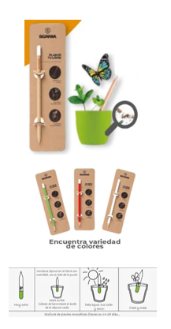 *Imagen Referencial | 1000 | S/. 2.69 | 5 a 7 Días útiles | LAPIZ SEMILLA + TARJETA LAPIZ SEMILLA Lápiz ecológico de madera que contiene una cápsula con semillas variadas pre plantadas (sujetos a stock disponible). Una vez acaba la vida útil del lápiz, se siembra para germinar flores, arboles, aromáticas o ricos vegetales. Material: Madera Color cápsula: Blanco, verde, celeste, naranja y otros TARJETAS Tarjeta ecológica porta lapiz, en cartón reciclado Medida: 22 x 6 cm aprox Impreso a 1 color con diseño estandar con instrucciones a 1 lado, reverso sin impresión (para poner diseño opcional) Presentación: Caja grupales, entrega por separado lapices y tarjetas. *Incluye logo a 1 color por 1 lado en el lapiz *Diseño o arte debe ser facilitado por el cliente. *Costo adicional por full color a 1 lado S/.0.29 + IGV *Costo adicional por logo a 1 color en tarjeta: + S/ 0.50 + IGV *Descuento: -S/,0,50 sin Tarjeta | S/. 2,690.00 | 49% | RONALD GARCIA | S/0,60+ IGV |  |  | S/ 1.10 | 120 | S/. 1.32 | S/. 1,320.00 | S/. 2.42 | 1000 | S/. 55.00 | S/. 100.00 | S/. 2,575.00 | WILFREDO | S/. 90.00 | 1 | 1 | 1 | S/. 90.00 | S/. 11.40 | S/. 26.76 | S/. 2,703.16 | S/. 2.70 | S/. 0.49 | S/. 3.19
 | 2 | SOPORTE ECO PISA |  | 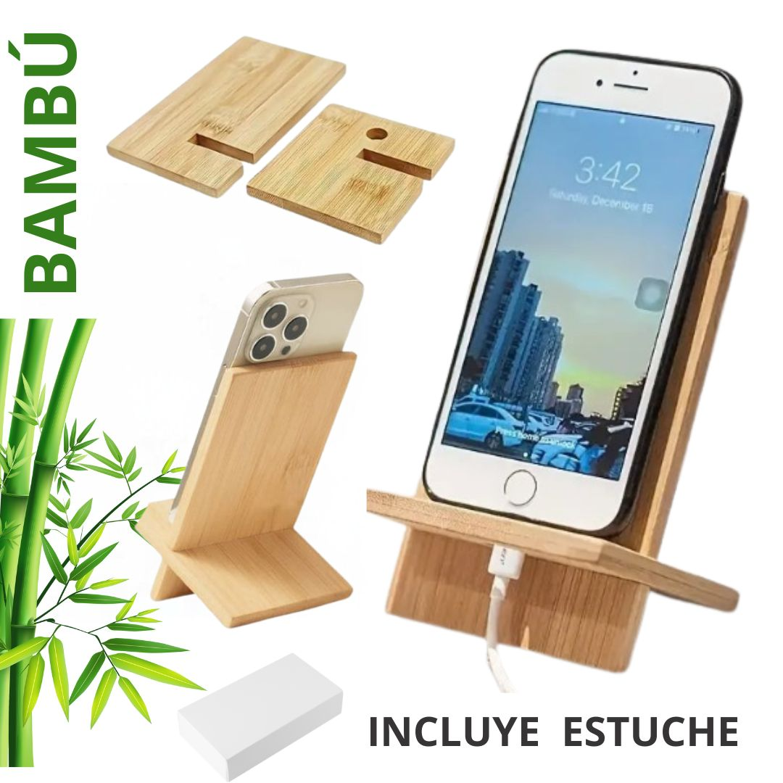 *Imagen Referencial | 100 | S/. 10.69 | 5 a 7 Días útiles | SOPORTE ECO PISA Material: Bambu Medida:14 cm x 8 cm Incluye. Soporte para celular, orificio para pasar cableado Presentación: Cajita individual *Incluye logo a full color por 1 lado. *Diseño o arte debe ser facilitado por el cliente. | S/. 1,069.00 | 25% | TIENDA PUBLICITARIA | S/6.84 incluido IGV |  |  | S/ 5.95 | 45 | S/. 2.68 | S/. 267.65 | S/. 8.62 | 100 | S/. 11.90 | S/. 80.00 | S/. 954.33 | UV | S/. 90.00 | 1 | 1 | 1 | S/. 90.00 | S/. 7.70 | S/. 10.52 | S/. 1,062.55 | S/. 10.63 | S/. 1.91 | S/. 12.54

